Sheet1
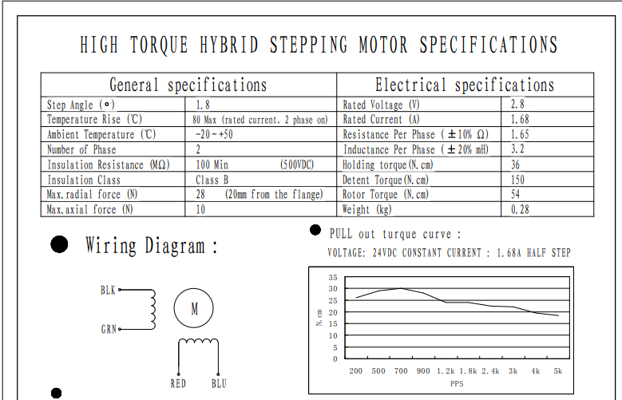
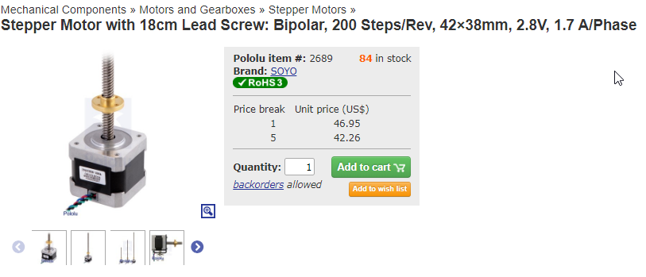
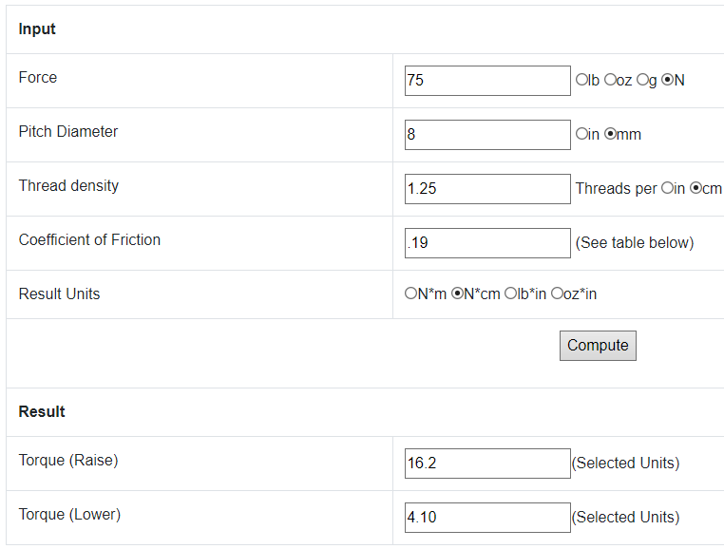
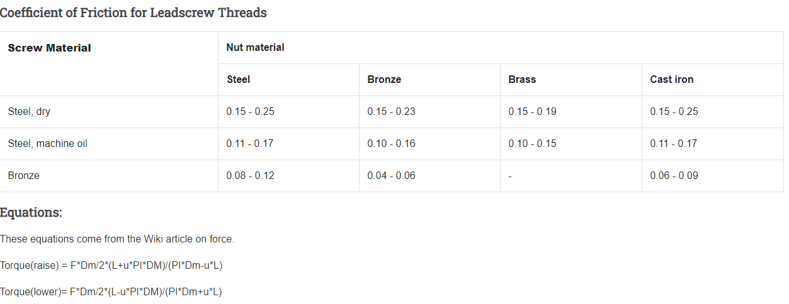
Travel | 100 | mm
Pas vis vis sans fin | 8 | mm/rpm
RPM (Max) | 1500 | (5000PPS a 1.8Deg)
Vitesse Lineaire ecrou | 12000 | mm/min
Cycles complet par minute | 60 | (Aller-Retour)

